概要図
詳細設計書 | 画面名称 | B0003_会社管理画面 | システムID |  |  | 改訂日 | 2020-08-18
 | 機能名称 |  | システム名称 |  |  | 改訂者 | 王少宇

 |  |  |  | 機能概要
会社
ユーザ
B0003_会社管理画面
参照
 |  |  |  | （１）職位管理
 |  |  |  |  | B0101_職位一覧画面に遷移する。
 |  |  |  |  | B0102_職位新規入力画面に遷移する。
 |  |  |  | （２）応募者管理
 |  |  |  |  | B0201_01_応募者一覧画面に遷移する。

応募者情報
 |  |  |  | （３）人材推薦管理
 |  |  |  |  | B0301_人材推薦一覧画面に遷移する。
 |  |  |  |  | C0101_履歴書詳細画面に遷移する。
 |  |  |  | （４）面接管理
 |  |  |  |  | B0401_面接一覧画面に遷移する。

 |  |  |  | （５）研修管理
 |  |  |  |  | B0501_研修一覧画面に遷移する。
 |  |  |  |  | B0502_研修新規入力画面に遷移する。
 |  |  |  | （６）説明会管理
 |  |  |  |  | B0601_説明会一覧画面に遷移する。
 |  |  |  |  | B0602_説明会新規入力画面に遷移する。
 |  |  |  | （７）社内情報管理
 |  |  |  |  | A0901_個人情報画面に遷移する。
 |  |  |  |  | A0102_01_会社詳細画面(基本情報)に遷移する。
 |  |  |  | （８）資産管理
 |  |  |  |  | B0801_資産情報画面に遷移する。
 |  |  |  |  | B0802_クーポン券取得画面に遷移する。
 |  |  |  | （９）その他
 |  |  |  |  | A0803_受信履歴画面に遷移する。

 |  |  |  | （１０）チャージ
 |  |  |  |  | B0803_チャージ画面に遷移する。

画面イメージ
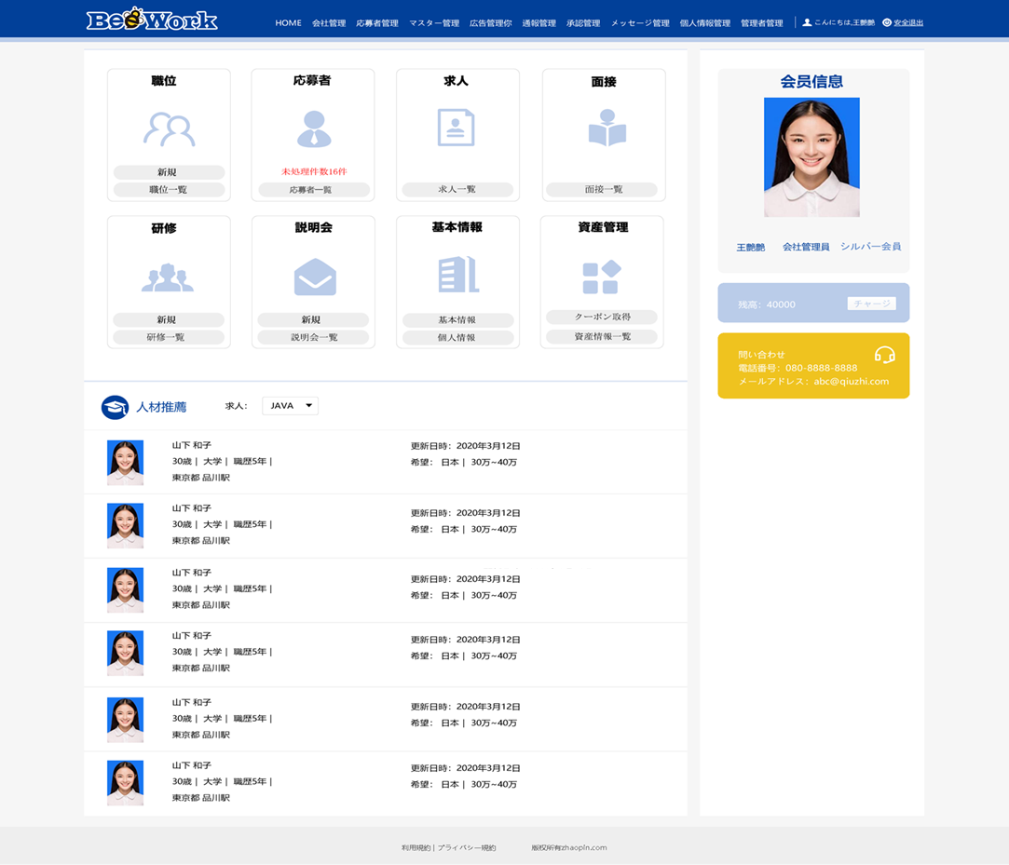
詳細設計書 | 画面名称 | B0003_会社管理画面 | システムID | 改訂日 | 2020-08-18
 | 機能名称 |  | システム名称 | 改訂者 | 王少宇

画面イメージ

